(4)按院算科目數
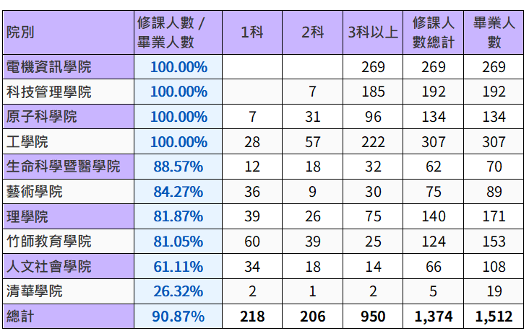
 |  |  |  |  | 院別 | 修課人數/ 畢業人數 | 1科 | 2科 | 3科以上 | 修課人數 總計 | 畢業生 人數
 |  |  |  |  | 電機資訊學院 | 100.00% |  |  | 269 | 269 | 269
計數 - STU_NO | 欄標籤 |  |  |  | 科技管理學院 | 100.00% | 1 | 30 | 161 | 192 | 192
列標籤 | 1科 | 2科 | 3科以上 | 總計 | 原子科學院 | 100.00% | 13 | 36 | 85 | 134 | 134
人文社會學院 | 28 | 18 | 10 | 56 | 工學院 | 87.95% | 62 | 41 | 167 | 270 | 307
工學院 | 62 | 41 | 167 | 270 | 生命科學暨醫學院 | 85.71% | 16 | 16 | 28 | 60 | 70
生命科學暨醫學院 | 16 | 16 | 28 | 60 | 藝術學院 | 83.15% | 38 | 9 | 27 | 74 | 89
竹師教育學院 | 63 | 29 | 16 | 108 | 理學院 | 71.93% | 35 | 20 | 68 | 123 | 171
科技管理學院 | 1 | 30 | 161 | 192 | 竹師教育學院 | 70.59% | 63 | 29 | 16 | 108 | 153
原子科學院 | 13 | 36 | 85 | 134 | 人文社會學院 | 51.85% | 28 | 18 | 10 | 56 | 108
清華學院 | 2 | 1 | 2 | 5 | 清華學院 | 26.32% | 2 | 1 | 2 | 5 | 19
理學院 | 35 | 20 | 68 | 123 | 總計 | 85.38% | 258 | 200 | 833 | 1291 | 1512
電機資訊學院 |  |  | 269 | 269
藝術學院 | 38 | 9 | 27 | 74
總計 | 258 | 200 | 833 | 1291

